Java1
Según esto cada vez que se instancie un nuevo vagon el "constructor" lo creará con su contenedor y con su respectivo enganche al siguente vagon
recibiendo como parámetro la información o dato que irá en el contendor del vagón a crear
 | vagon
Creamos la Clase Vagón
public class Vagon { | contenedor | sgtVagon
public String contenedor; |  |  | //Hacemos el constructor
public Vagon siguienteVagon; |  |  | public Vagon(String dato, String gancho) {
 |  |  | this.contenedor = dato;
observese que hemos creado un objeto llamado siguienteVagon de la Clase Vagon, misma en la que estamos
 |  |  | this.siguienteVagon =gancho;
 |  |  | }

Class NodoLista{
Object dato;
NodoLista siguiente;
}

Java2
public boolean estavacia(){
return primero==null;
}
public void insertarUltimo(int dato){
//creamos un nuevo nodo
NodoLista nuevoNodo= new NodoLista(dato);
if (primero==null){
nuevoNodo.siguiente=primero;
primero=nuevoNodo;
ultimo=nuevoNodo;
}else{
nuevoNodo.siguiente=null;
ultimo.siguiente=nuevoNodo;
ultimo=nuevoNodo;
}
}
int dato; | Nodo siguiente;
 |  | dato | siguiente
método modificado para que los nodos se inserten a la derecha
 | nuevoNodo

 |  | primero
nuevoNodo.siguiente será igual a null en vez de primero

Se le agrega una condicióin para que inserte nodos a la derecha
 | ultimo |  |  | primero |  | ultimo
 |  |  |  | null

 |  |  |  | nuevoNodo
 |  |  |  | 20 | primero |  | sino | nuevoNodo |  | ultimo
 |  |  |  | dato | sgte |  |  | 20 | null | 20 | nuevoNodo
 | if (primero==null){ nuevoNodo.siguiente=primero; primero=nuevoNodo; ultimo=nuevoNodo;
 | ultimo |  |  | primero |  | ultimo
 |  |  |  | 20 | primero | 20 | primero

Al emplearse el campo puntero sig para relacionar dos nodos, no será necesario almacenar físicamente a los nodos en espacios contiguos.

 | es como una constelacion se respresent aocmo si estuvieran juntos pero fisicamente pueden estar en puntos muy distantes, pero los puntero ayudan a dar la idea de continuidad
 | yo diría la sensación de un orden en el que se accesan los nodos más no que físicamente este continuos

 | Los vagones, son como una representación de orden

Plastilina
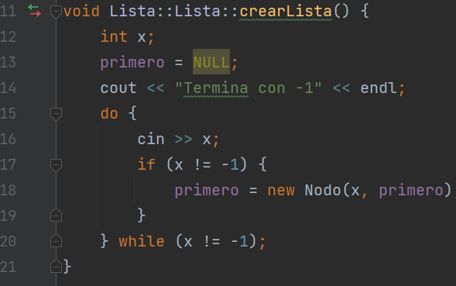
Crear una lista enlazada de elementos que almacenen datos de tipo entero.
Comportamiento de la función crearLista( )
de la clase Lista. En primer lugar, se crea un nodo con un valor y su dirección se asigna a primero:
primero = new Nodo(19);
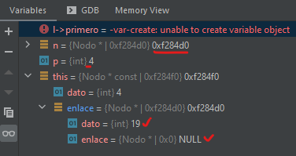
void Lista::Lista::crearLista() { int x; primero = NULL; cout << "Ingrese −1 para finalizar la lista: " << endl; do { cin >> x;//se lee un entero y se almacena en x if (x != -1) { primero = new Nodo(x, primero); } } while (x != -1); }
primero | Dato | Puntero
 | ? | NULL
0xf274 | 0x0

primero | nuevo
 | 19 | NULL
0xf274 | 0xf284d0

Se agregfa un nuevo nodo con el valor de 4 y en su campo enlace se le guarda la dirección de memoria del actual nodo primero:
primero = new Nodo(4,primero);
 | primero= nuevo |  | nuevo | Puntero
 | 4 | NULL | 19 | NULL
0xf274 | 0xf284f0 |  | 0xf284d0

Ejercicio
Crear una lista enlazada de elementos que almacenen datos de tipo entero.
Comportamiento de la función crearLista( )
de la clase Lista. En primer lugar, se crea un nodo con un valor entero y su dirección se asigna a primero:
primero = new Nodo(19);
void Lista::Lista::crearLista() { int x; primero = NULL; cout << "Ingrese −1 para finalizar la lista: " << endl; do { cin >> x;//se lee un entero y se almacena en x if (x != -1) { primero = new Nodo(x, primero); } } while (x != -1); }

Ahora se desea añadir un nuevo elemento con el valor 61, y situarlo en el primer lugar de la lista.
Se utiliza el constructor de Nodo que enlaza con otro nodo ya creado:
primero = new Nodo(61,primero);
 | Dato | Puntero
 | 19 | NULL
primero
 |  |  | Dato | Puntero
 | 61 |  | 19 | NULL
primero
Por último, para obtener una lista compuesta de 4, 61, 19 se debe ejecutar:
primero = new Nodo(4,primero);
 |  |  |  |  | Dato | Puntero
 | 4 |  | 61 |  | 19 | NULL
primero

Listas (Eliminar Nodo)
Dato | Puntero | Dato | Puntero | Dato | Puntero
"Alpha" | null | "épsilon" | sgte | "iota" | null

Dato | Puntero |  |  | Dato | Puntero
"Alpha" | null |  |  | "iota" | null
1

 |  | Dato | Puntero
 |  | "épsilon" | sgte
 |  | nodo a eliminar

insertarAlFinal
"Una lista enlazada no es más que una estructura para manipulación de direcciones de direcciones de memoria"
Narváez,2022
Inserción en una lista
Hay distintas formas de añadir un elemento, según la posición o punto de inserción. Éste puede ser:
• En la cabeza (elemento primero) de la lista.
• En el final o cola de la lista (elemento último).
• Antes de un elemento especificado, o bien,
• Después de un elemento especificado.

void Lista::insertarUltimo(int entrada) { Nodo *ultimo = this->ultimo(); ultimo->ponerEnlace(new Nodo(entrada)); }
Nodo *Lista::ultimo() { Nodo *n = primero; if (n == NULL) throw "Error, lista vacía"; while (n->getEnlaceNodo() != NULL) n = n->getEnlaceNodo(); return n; }
Insertar al final de la lista
es menos eficiente debido a que, normalmente, no se tiene un puntero
al último nodo y entonces se ha de seguir la traza desde la cabeza de la lista hasta el último nodo y, a
continuación, realizar la inserción. Una vez que la variable ultimo apunta al final de la lista, el enlace
con el nuevo nodo es sencillo. El proceso de inserción al final es el siguiente:
1. Crear un puntero auxiliar al primero nodo de la lista.
2. Recorrer la lista e guardando el campo enlace de cada nodo en la variable auxiliar para verificar que no sea el ultimo(enlace=NULL).
3. Hacer que el último nodo apunte al nuevo nodo que se ha creado.
 | *n
 | 1020

1) se asigna un apuntador auxiliar al primer nodo de la estructura.
El apuntador al primer nodo no debe perderse; por tanto, es necesario usar un apuntador auxiliar que pueda ir recorriendo los nodos hasta llegar al último

ultimo->ponerEnlace(new Nodo(entrada));
 | primero
 | 1 | 1234 | 2 | 2345 |  | 3 | 3456 |  | 4 | 4567 |  | 5 | NULL
 | 1020 |  | 1234 |  |  | 2345 |  |  | 3456 |  |  | 4567
2) En el momento que encontramos el último nodo (n->getEnlaceNodo()==NULL)
Creamos el nuevo nodo con valor del dato de entrada

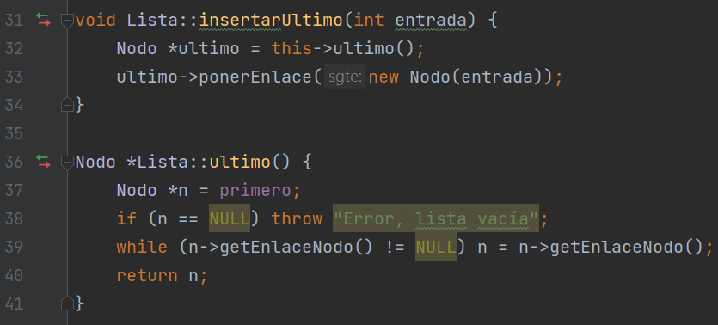
3) Hacer que el "último" nodo apunte al nuevo nodo que se ha creado
 |  |  |  |  | *Temp |  |  | nuevo
SeTiene una lista con los valores |  |  |  |  | 4567 |  |  | 6 | NULL
1,2,3,4,5 |  |  |  |  |  |  |  | 6789

Deseamos insertar un nuevo nodo al |  |  |  |  |  |  | primero(Head)
final de la lista con el valor 6 |  |  |  |  |  |  | 1 | 1234 |  | 2 | 2345 |  | 3 | 3456 | 4 | 4567 | 5 | 6789 | 6 | NULL
EL nodo que hasta ese momento era el último |  |  |  |  | Head |  | 1020 |  |  | 1234 |  |  | 2345 |  | 3456 |  | 4567 |  | 6789
deberá enlazarse con el nuevo nodo:
ultimo->ponerEnlace(new Nodo(entrada));

insertarCabezaLista
"Una lista enlazada no es más que una estructura para manipulación de direcciones de direcciones de memoria"
Narváez,2022
Inserción en una lista
Hay distintas formas de añadir un elemento, según la posición o punto de inserción. Éste puede ser:
• En la cabeza (elemento primero) de la lista.
• En el final o cola de la lista (elemento último).
• Antes de un elemento especificado, o bien,
• Después de un elemento especificado.
El valor 19 se guarda en el campo dato del primer nodo
nuevo= new Nodo(entrada);
 |  |  | nuevo->dato =19
primero |  |  | *nuevo |  | primero |  | nuevo
 | NULL |  | 19 | NULL | 19 | 1100 | 19 | 1000
void Lista::insertarCabezaLista(int entrada) { Nodo *nuevo; nuevo = new Nodo(entrada);//me guarda el valor de entrada(19) nuevo->ponerEnlace(primero); // enlaza nuevo con primero primero = nuevo; // mueve primero y apunta al nuevo nodo }
Insertar en la cabeza de la lista
La posición más fácil y, a la vez, más eficiente donde insertar un nuevo elemento en una lista es por
la cabeza. El proceso de inserción se resume en este algoritmo:
1. Crear un nodo e inicializar el campo dato al nuevo elemento. La dirección del nodo creado se
asigna a nuevo.
2. Hacer que el campo enlace del nodo creado apunte a la cabeza (primero) de la lista.
3. Hacer que primero apunte al nodo que se ha creado. Después de un elemento especificado.
Dato | Puntero |  | Dato | enlace | 1000 |  | 1100
 |  |  |  |  |  |  | Dato | enlace

 |  |  |  |  |  | 1000 |  | 1100

 |  |  |  |  | 1 | Nodo*nuevo = new Nodo(entrada);
 |  |  |  |  | 2 | nuevo->ponerEnlace(primero);
 |  |  |  |  | 3 | primero=nuevo;

 |  |  |  |  |  |  | *Temp |  | nuevo
 |  |  |  |  |  |  | 6789 |  | 1 | NULL
 |  |  |  |  |  |  |  |  | 6789
Nodo* temp;
temp->data=1;
temp->link=NULL;

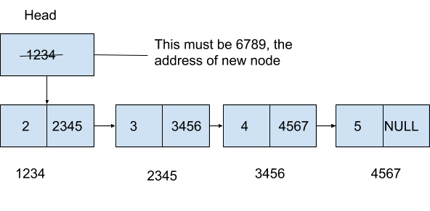
 |  |  |  |  |  |  |  | Head
 |  |  |  |  |  |  |  | 1234 |  | 2 | 2345 |  | 3 | 3456 |  | 4 | 4567 |  | 5 | NULL
 |  |  |  |  |  |  |  |  |  | 1234 |  |  | 2345 |  |  | 3456 |  |  | 4567
1) El puntero de la cabeza debe consistir en la dirección del primer nodo, por lo que la dirección del nuevo nodo que hemos creado (es decir, 6789) que ahora pretendemos que sea el primer nodo debe almacenarse en el puntero de la cabeza.

 | *Los invito a mirar la siguiente animación:https://www.cs.usfca.edu/~galles/visualization/StackLL.html
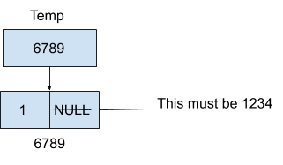
head
nuevo
 |  |  |  |  |  |  |  |  |  |  |  | *Temp |  |  | nuevo
 |  | nuevo=new Nodo(entrada) |  |  |  |  |  |  |  |  |  | 6789 |  |  | 1 | NULL
 |  | nuevo->dato=entrada: |  |  |  |  |  |  |  |  |  |  |  |  | 6789

2) Este nuevo nodo debe enlazar con el primer nodo anterior (es decir, 1234). Sigamos adelante y añadamos esa dirección a la parte de enlace del nuevo nodo.
Nodo* nuevo;
nuevo->data=1;
nuevo>link=NULL;
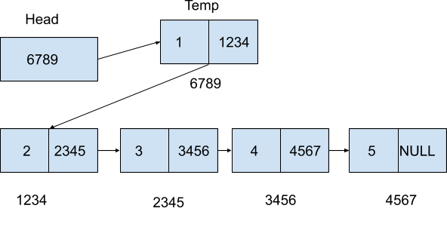
 |  | primero->enlace=nuevo
 |  | nuevo->enlace=NULL
 |  |  |  |  |  |  |  |  |  |  |  | Head |  |  | temp
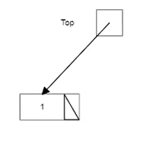
 |  |  |  |  |  |  |  |  |  |  |  | 6789 |  |  | 1 | 1234
head
 |  |  |  |  |  |  |  |  |  |  |  |  |  |  | 6789

 |  | primero= nuevo |  |  |  |  |  |  |  |  |  |  |  | 2 | 2345 |  | 3 | 3456 |  | 4 | 4567 | 5 | NULL
 |  |  |  |  |  |  |  |  |  |  |  |  |  | 1234 |  |  | 2345 |  |  | 3456 |  | 4567
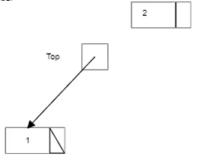
nuevo
head
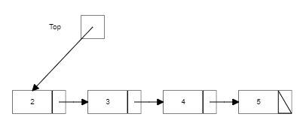
 |  | nuevo=new Nodo(entrada)
 |  | nuevo->dato=entrada:

primero
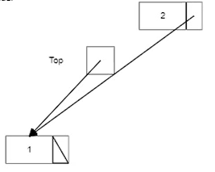
 |  |  |  |  |  |  |  | SeTiene una lista con los valores
 |  |  |  |  |  |  |  | 2,3,4,5
 |  | nuevo=new Nodo(entrada)
head
 |  | nuevo->dato=entrada |  | 2
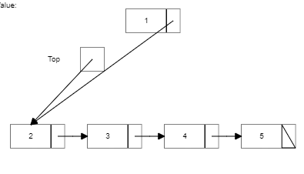
 |  | nuevo->ponerEnlace(primero); // enlaza nuevo con primero
 |  |  |  |  |  |  |  | Deseamos insertar un nuevo nodo al
 |  |  |  |  |  |  |  | inicio de la lista con el valor 1
 |  |  |  |  |  |  |  | Este nodo debe enlazar con el que en
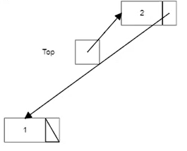
 |  |  |  |  |  |  |  | el momento es el primero
head
 |  |  |  |  |  |  |  | nuevo->ponerEnlace(primero);
 |  | primero = nuevo; // mueve primero y apunta al nuevo nodo
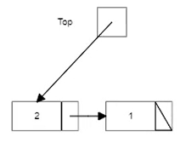
temp->link=head;
head=temp;
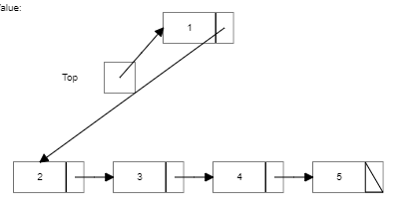
head

 |  |  |  |  |  |  |  | Ahora el head debe apuntar al nuevo
 |  |  |  |  |  |  |  | que entonces seconvierte en el primero

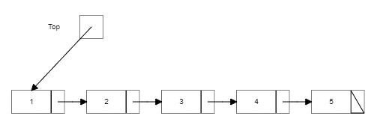
 |  |  |  |  |  |  |  | primero = nuevo;

inicio
Se crea un puntero de tipo Nodo: esto sucedera cuando en el código se ejecuten está líneas:
Nodo* primero;
//primero = new Nodo;
Por ello vemos que en el constructor de la lista se crea la cabeza (head) de la misma así:
Lista( ) { primero = NULL;}

La creación de una lista enlazada implica la definición de, al menos, las clases Nodo y Lista.
La clase Lista contiene el puntero de acceso a la lista enlazada, de nombre primero, que apunta al nodo
cabeza;
Lista( ) { primero = NULL;}
primero | *primero
 | ? | ?
 | Dato | enlace
class Nodo{
protected:
Dato dato;
Nodo* enlace;
public:
Nodo(Dato t){//constructor recibe t como parámetro
dato = t;
enlace = 0; // 0 es el puntero NULL en C++
}
}
//tenemos 2 atributos dato
//y *enlace de tipo Nodo
// archivo Lista.h
class Lista {
protected:
Nodo* primero;
public:
Lista( ) { primero = NULL;}
void crearLista( );
void insertarCabezaLista(Dato entrada);
void insertarUltimo(Dato entrada);
void insertarLista(Dato entrada);
Nodo* buscarLista(Dato destino);
void eliminar(Dato entrada)
Nodo* ultimo( );
void visualizar( );
}
//El constructor inicializa primero a null, (lista vacía)

Las funciones miembro de la clase Lista implementan las operaciones de una lista enlazada: inserción,
búsqueda... El constructor inicializa primero a null, (lista vacía). Además, crearLista( )
construye iterativamente el primer elemento (primero) y los elementos sucesivos de una lista enlazada.

class Nodo
{
protected:
Dato dato;
Nodo* enlace;
public:
Nodo(Dato t){
dato = t;
enlace = 0; // 0 es el puntero NULL en C++
}
Nodo(Dato p, Nodo* n) {//crea el nodo y lo enlaza a n
dato = p;
enlace = n;
}
Dato datoNodo( ) const{
return dato;
}
//otro constructor q recibide Dato y Nodo
//como parámetros. Observe que enlace =n
//es decir, enlace es de tipo Nodo

